상품제안서
[휴대용스포츠타올] 쿨타올 아이스타올 극세사타올 쿨타월 | 상품코드: F28428

 |  |  |  |  |  |  | 02-412-0044 | www.easy1.co.kr
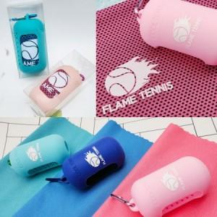

【상세/제작정보】 | <p><span style="font-size: 12pt;"><b>* 배송비- 한박스 120개/ 5000원별도​</b></span></p>

【인쇄/포장옵션】 | 실크 / 포장지포장

【공급단가】 | 수량 | 100~ | 300~ | 500~ | 1,000~ | 3,000~
*VAT별도 | 단가 | 3,570원 | 3,510원 | 3,420원 | 3,360원 | 3,270원

【상품 URL】 | https://easy1.co.kr:443/src/goods_detail.php?gdno=28428

